Анализ

ООО "Лаборатория интернет-маркетинга "Доктор Интеллектус"
наш тел.: +7 (495) 988 73 84
факс: +7(495) 543 45 07
адрес: Москва, ул. Маршала Тимошенко, 17 к.2
e-mail: info@dr-intellectus.com
www.dr-intellectus.com

ИСХ: КПП01-10312013
2013-11-27

Уважаемый ________________________!

Краткий анализ сайта
Наименование | Показатель
Адрес сайта | trezvros.ru (трезваяроссия.рф)
ТИЦ (тематический индекс цитирования) | 0
PR (Page rank) | 0
Возраст домена | 20.06.2013 (2013.01.22 трезваяроссия.рф)
Качество контента (проверка на плагиат) | есть дубли контента в интернете
Наполненность текстов ключевыми словами (да/нет) | нет
Проиндексировано в Yandex | 92
Проиндексировано в Google | 221
Ссылочная масса (Внешняя) | 661
Количество ссылающихся доменов | 2
Качество Robot.txt | нет
Наличие карты “Sitemap” | нет
Присутствие мета тегов (да/нет) | нет
Юзабилити (Низкое/Среднее/Высокое) | среднее
Качество написания H1,H2….H6 | есть, требуют значительной доработки
Наличие ошибок в HTML-коде | 1 ошибка, 1 предупреждение
ЧПУ | есть

Присутствие в каталогах Yaca | нет
Присутствие в каталогах DMOZ | нет
Геозависимость | нет

Ядро Россия
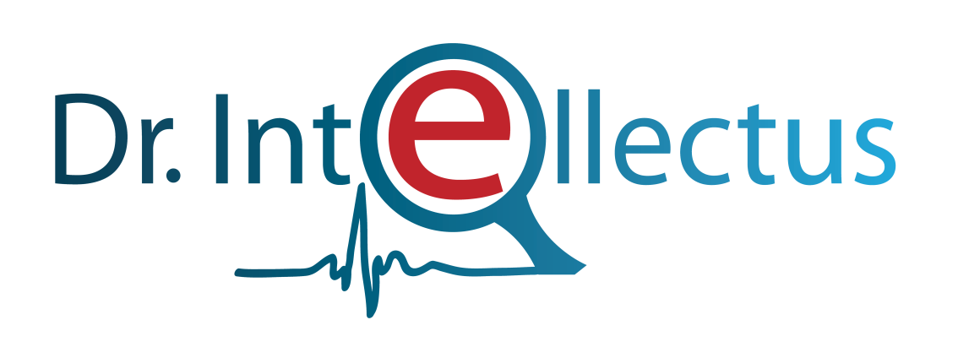
 | Семантическое ядро для сайта
 | trezvros.ru (трезваяроссия.рф)
№ | Предложенные фразы | Количество показов в месяц Яндекс | Количество показов в месяц Яндекс (Гео) | Себистомость ссылочной массы SEOPULT | Себистомость ссылочной массы SEOhammer
1 | лечение наркозависимости |  | 5420 | 310р. | 881
2 | программа здоровый образ жизни |  | 4445 | 25р. | 173
3 | пропаганда здорового образа жизни |  | 3962 | 25р. | 100
4 | лечение алкогольной зависимости |  | 3441 | 200р. | 1594
5 | группа здорового образа жизни |  | 2387 | 25р. | 100
6 | реабилитация наркоманов |  | 1765 | 320р. | 4786
7 | программа формирования здорового образа жизни |  | 1433 | 25р. | 83.2
8 | реабилитация алкоголиков |  | 990 | 170р. | 581
9 | программа культура здорового образа жизни |  | 903 | 25р. | 83.2
10 | борьба с алкоголем |  | 827 | 25р. | 100
11 | трезвый образ жизни |  | 515 | 25р. | 83.2
12 | анонимное лечение наркозависимости |  | 411 | 25р. | 100
13 | лечение наркозависимости анонимно |  | 411 | 25р. | 83.2
14 | лечение наркотической зависимости |  | 365 | 290р. | 503
15 | лечение наркозависимости бесплатно |  | 307 | 25р. | 100
16 | программа основы здорового образа жизни |  | 257 | 25р. | 100
17 | уроки трезвости |  | 175 | 25р. | 83.26
18 | анонимная наркологическая помощь |  | 173 | 120р. | 133
19 | наркологическая помощь анонимно |  | 173 | 120р. | 83.2
20 | образовательная программа здоровый образ жизни |  | 168 | 25р. | 100
21 | проект пропаганда здорового образа жизни |  | 149 | 25р. | 83.2
22 | программа здоровье здоровый образ жизни |  | 130 | 25р. | 83.2
23 | центр наркологической помощи |  | 122 | 25р. | 83.2
24 | реабилитация наркоманов и алкоголиков |  | 115 | 65р. | 83.2
25 | социальная реабилитация наркоманов |  | 111 | 25р. | 83.2
26 | лечение алкозависимости |  | 110 | 25р. | 83.26
27 | целевая программа здоровый образ жизни |  | 97 | 25р. | 83.2
28 | бесплатное лечение от наркозависимости |  | 93 | 25р. | 83.2
29 | социальная реабилитация алкоголиков |  | 83 | 25р. | 100
30 | цель пропаганды здорового образа жизни |  | 78 | 25р. | 83.2
31 | бесплатная реабилитация алкоголиков |  | 73 | 25р. | 83.2
32 | государственная программа здоровый образ жизни |  | 73 | 25р. | 83.2
33 | реабилитация алкоголиков бесплатно |  | 73 | 25р. | 100
34 | воспитательная программа здоровый образ жизни |  | 65 | 25р. | 83.2
35 | закон о наркологической помощи |  | 64 | 25р. | 83.2
36 | лечение алкоголизма и наркозависимости |  | 55 | 25р. | 100
37 | программа реабилитации наркоманов |  | 51 | 25р. | 100
38 | реабилитация наркоманов бесплатно |  | 48 | 25р. | 83.2
39 | бесплатная реабилитация наркоманов |  | 47 | 25р. | 100
40 | государственная наркологическая помощь |  | 37 | 25р. | 100
41 | борьба с алкоголем в россии |  | 34 | 25р. | 83.2
42 | методы борьбы с алкоголем |  | 34 | 25р. | 100
43 | движение за трезвый образ жизни |  | 30 | 25р. | 83.2
44 | лечение алкогольной зависимости бесплатно |  | 25 | 25р. | 83.2
45 | организация наркологической помощи населению |  | 22 | 25р. | 100
46 | урок трезвости в школе |  | 22 | 25р. | 83.2
47 | эффективное лечение наркозависимости |  | 22 | 25р. | 83.2
48 | трезвый здоровый образ жизни |  | 19 | 25р. | 83.2
Итого с учетом выбранных позиций |  |  | 30410 | 2595 | 12314.32

